11월22일 계층분석법
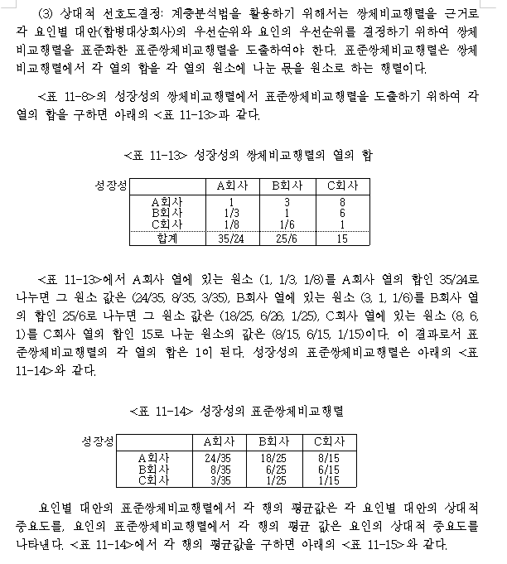
F4키 > command T
성장성
 |  | A회사 | B회사 | C회사 |  |  |  | A회사 | B회사 | C회사 | 행합계
 | A회사 | 1 | 3 | 8 |  |  | A회사 | 0.646 | 0.869 | 0.513 | 2.028
 | B회사 | 0.33333333333 | 1 | 6 |  |  | B회사 | 0.215 | 0.290 | 0.385 | 0.890
 | C회사 | 0.125 | 0.16666666667 | 1 |  |  | C회사 | 0.081 | 0.048 | 0.064 | 0.193
 | 합계 | 1.4583333333 | 4.1666666667 | 15

표준쌍체비교행렬
 |  | A회사 | B회사 | C회사 |  |  | A회사 | 3.138
 | A회사 | 0.68571428571 | 0.72 | 0.53333333333 |  |  | B회사 | 3.073
 | B회사 | 0.22857142857 | 0.24 | 0.4 |  |  | C회사 | 3.012
 | C회사 | 0.085714285714 | 0.04 | 0.066666666667

 |  |  |  |  |  |  | lamda Max | 3.074
표준쌍체비교행렬의 행평균
 |  | A회사 | B회사 | C회사 | 행평균 |  | CI | 0.037
 | A회사 | 0.686 | 0.720 | 0.533 | 0.646 |  | RI | 0.580
 | B회사 | 0.229 | 0.240 | 0.400 | 0.290 |  | CR | 0.064
 | C회사 | 0.086 | 0.040 | 0.067 | 0.064
CR=0.064 일관성비율 CR이 0.064로 0.1보다 작음
> 일관성문제 심각하지 않다고 봄
 |  |  |  | 합계 | 1.000

 |  |  |  | 값
 |  | 3C2 | 3 | 3
 |  | 4C2 | 4 | 6
 |  | 5C2 | 5 | 10
 |  |  | 6 | 15
 |  |  | 7 | 21

 |  |  |  | A회사 | B회사 | C회사
 |  |  | A회사 | 0.686 | 0.720 | 0.533
 |  |  | B회사 | 0.229 | 0.240 | 0.400
 |  |  | C회사 | 0.086 | 0.040 | 0.067

 |  |  |  |  |  |  |  |  |  |  |  | ㅋ

